Sheet1
雇 用 契 約 書

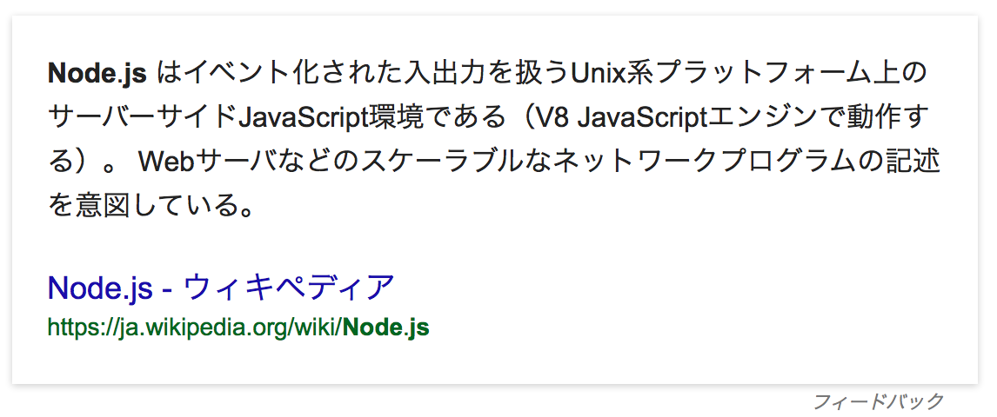
{{{AccountName__c}}}（以下、甲という。）と 株式会社サンプル（以下、乙という。）は、
下記条件にて雇用契約を締結する。

氏 名 | {{{AccountName__c}}}
現住所 | {{{AccountAddress__c}}}

雇用期間 | {{{StartDateFormat__c}}} 〜 {{{EndDateFormat__c}}}
勤務場所 | {{{Address__c}}}
仕事内容 | {{{JobDescription__c}}}

就業時間 | {{{StartTime__c}}} 〜 {{{EndTime__c}}}
所定外労働の有無 | {{{hasOverTime__c}}}
休暇 | {{{HoliDayType__c}}}
賃金 | 基本給(月) {{{Salary__c}}}万円
賃金締切日 | {{{DueDate__c}}}
賃金支払日 | {{{SalaryDate__c}}}

下記に記名押印し、甲乙それぞれ１通づつ保管する。

平成 年 月 日 |  | 使用者（甲） | 印

 |  | 労働者（乙） | 印

